1 bug-report
 | Версия Google Chrome | Версия 115.0.5790.110 (Официальная сборка), (64 бит)

Полное описание
ID | Краткое описание | Предусловие | Шаги | Ожидаемый результат | Фактический результат | Важность/ Severity | Приоритет/ Priority | Дефект
 | Главная страница магазина
1 | Страница перестает отвечать на запросы при нажатии на номера результатов. | 1. Открыть сайт URL: https://academybugs.com | 2. Нажать на номера результатов. | Выбранное количество результатов отображается в соответствии с нажатыми кнопками. | Страница зависает при нажатии на номера результатов. | Major |  | 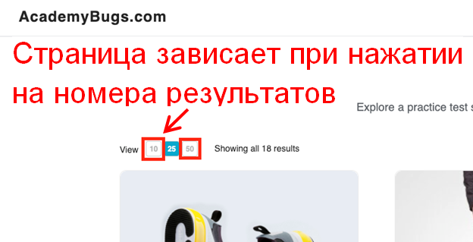

2 | Разных размеров карточки товаров и при выборе сортировки. |  | 2. Пролистать каталог товаров при разной сортировки товаров. | Одинаковые размером карточки товаров. | Разных размеров карточки товаров. | Major |  | 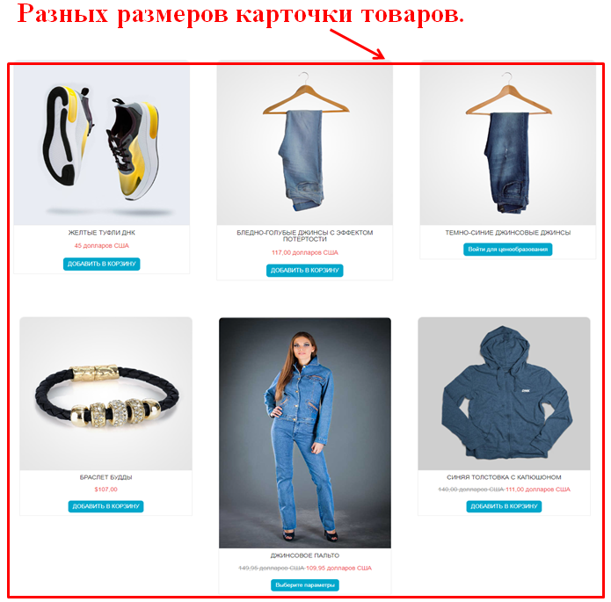

2 bug-report
 | Версия Google Chrome | Версия 115.0.5790.110 (Официальная сборка), (64 бит)

Полное описание
ID | Краткое описание | Предусловие | Шаги | Ожидаемый результат | Фактический результат | Важность/ Severity | Приоритет/ Priority | Дефект
Страница "Описание товара"
1 | Краткое описание и описание товара не на английском языке. | 1. Открыть сайт URL: https://academybugs.com | 2. Выбрать товар из каталога | Краткое описание и описание товара на английском языке | Краткое описание и описание товара не на английском языке | Medium |  | 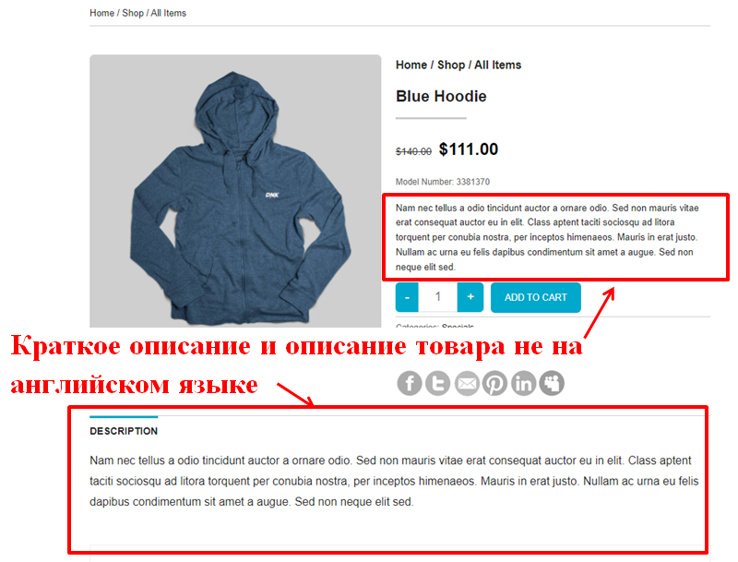

2 | Не работающая гиперссылка твиттера |  | 2. Выбрать товар из каталога 3. Кликнуть по гиперссылки твиттера. | Переход на соответствующую страницу | Гиперссылка показывает страницу с ошибкой | Medium |  | 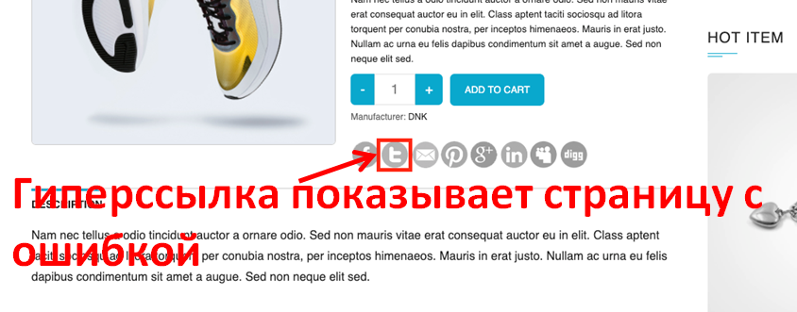 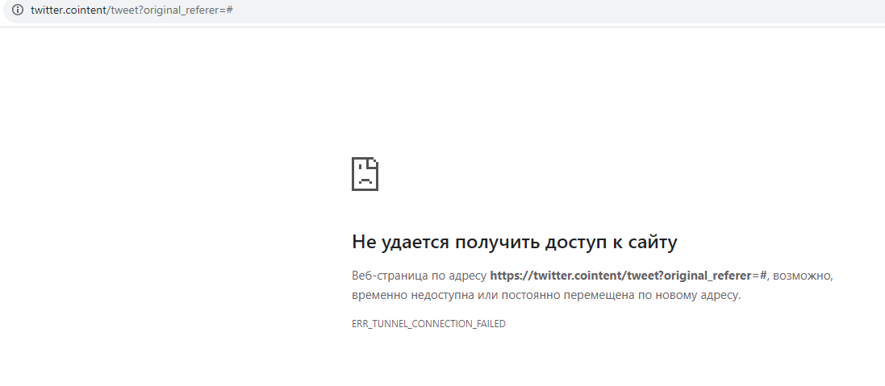

3 | Не работающая гиперссылка производителя. |  | 2. Выбрать товар из каталога 3. Кликнуть по гиперссылки производителя. | Переход на страницу производителя | Гиперссылка показывает страницу с 404 ошибкой | Medium |  | 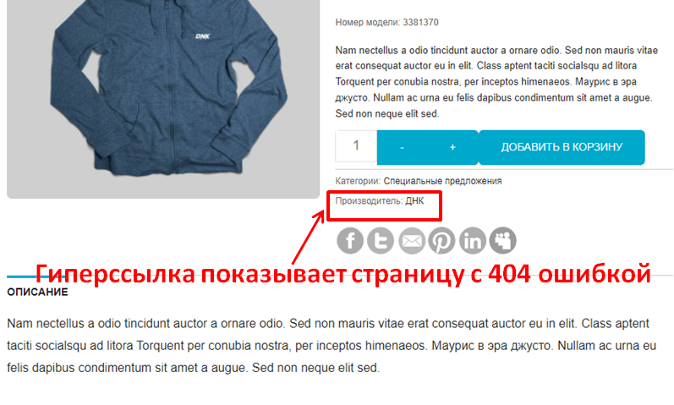 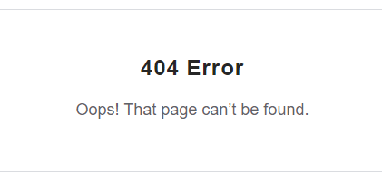

4 | При переводе страницы на другие языки происходит изменения формы для выбора количества товара. |  | 2. Выбрать товар из каталога 3. Перевести страницу на другой язык | При переводе страницы форма для выбора количества товара остается неизменной | При переводе страницы форма для выбора количества товара изменяется | Medium |  | 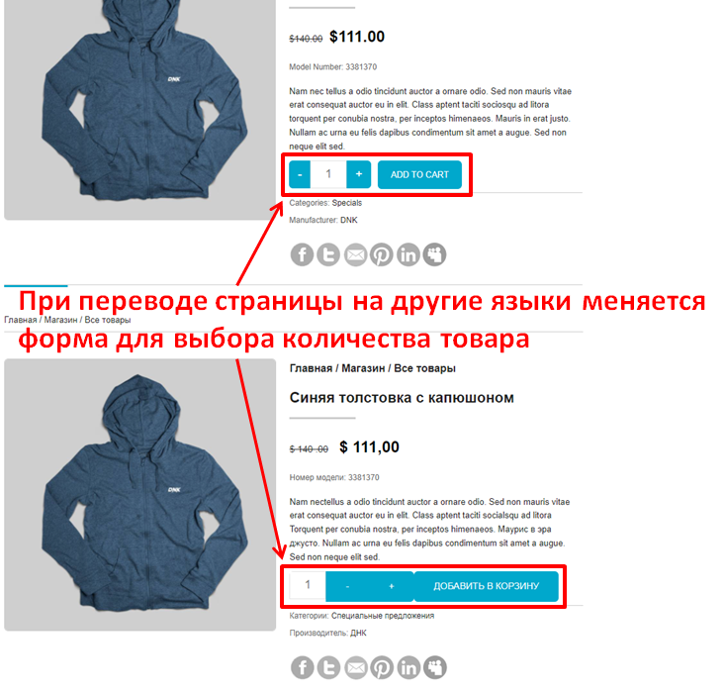

5 | Страница зависает при смене валюты. |  | 2. Выбрать товар из каталога 3. Выбрать валюту | Изменение валюты | Страница зависает при смене валюты. | Major |  | 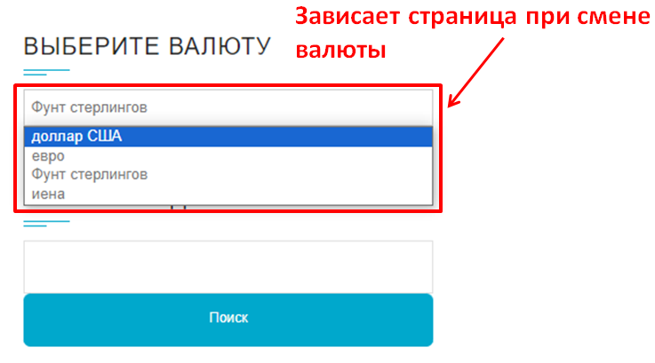

6 | Не работает фильт цены на страницах сведений о продукте или списках продуктов. |  | 2. Выбрать товар из каталога 3. Выбрать фильтр цены | Отображается список товаров в выбранном ценовом диапазоне | Происходит перезагрузка той же страницы | Medium |  | 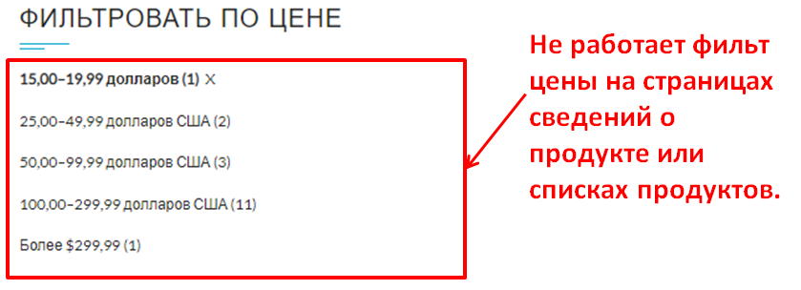

7 | Нечитаемые символы во всплывающем окне корзины. |  | 2. Выбрать товар из каталога 3. Прокрутить вниз до раздела «Корзина» в правом боковом меню. 4. Навести указатель мыши на заголовок корзины | Все символы понятны обычному пользователю | Во всплывающем окне корзины есть нечитаемые символы | Trivial |  | 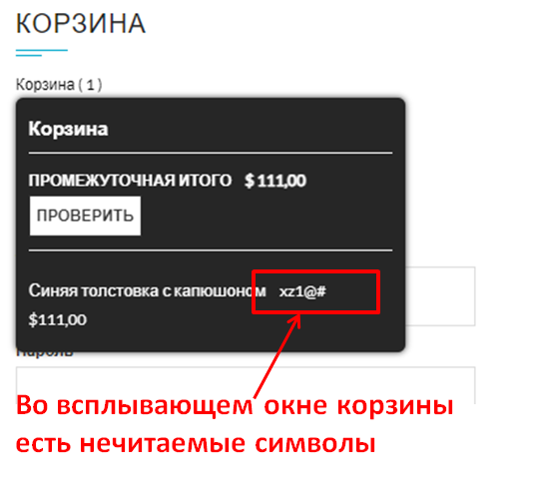

8 | Кнопка входа перекрывает нижний колонтитул |  | 2. Выбрать товар без вариантов выбора цвета 3. Прокрутить вниз до нижней части правого бокового меню | Кнопка «Войти» находится над нижним колонтитулом | Кнопка входа перекрывает нижний колонтитул | Trivial |  | 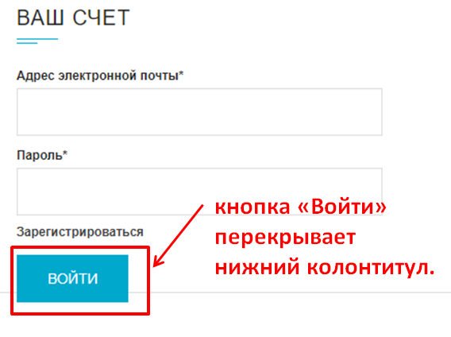

9 | Изображения в каталоге товаров имеют ненужное пространство внизу. |  | 2. Выбрать товар из каталога 3. Найти раздел «Меню магазина» в правом боковом меню. 4. Выбрать "Все элементы". | Отсутствие лишнего пространства под изображением | Изображения товаров имеют лишнее пространство внизу | Trivial |  | 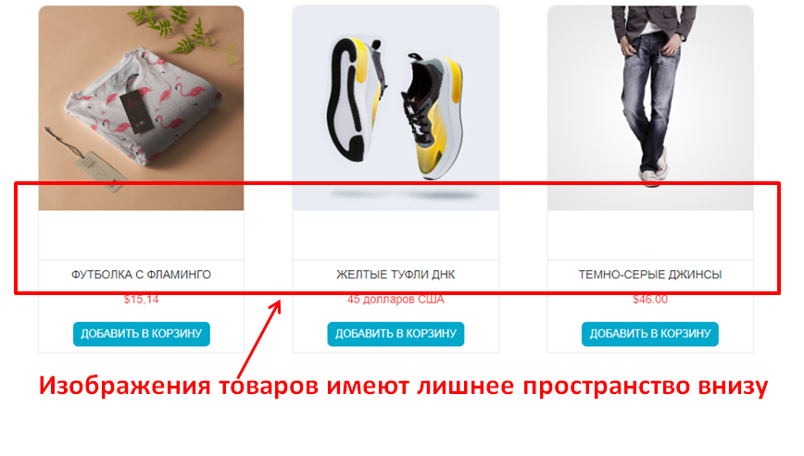

3 bug-report
 | Версия Google Chrome | Версия 115.0.5790.110 (Официальная сборка), (64 бит)

Полное описание
ID | Краткое описание | Предусловие | Шаги | Ожидаемый результат | Фактический результат | Важность/ Severity | Приоритет/ Priority | Дефект
Страница "Корзина"
1 | В английской версии сайта перед последней буквой в «Return to Store» есть пробел. | 1. Открыть сайт URL: https://academybugs.com | 2. Выбрать товар из каталога 3. Прокрутить вниз до раздела «Корзина» в правом боковом меню. 4. Открыть корзину. 5. Очистить корзину, если есть товары. | Надпись кнопки «Return to Store» написана с ровным интервалом между буквами. | Большой пробел перед последней буквой в «Return to Store». | Trivial |  | 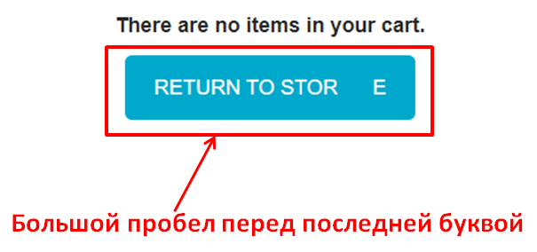

2 | Общая сумма на 100 долларов больше, чем сумма всех товаров в корзине. |  | 2. Добавить товары в корзину 3. Нажать ссылку «Просмотреть корзину» в верхней части страницы | Общая сумма равна сумме всех товаров в корзине. | Общая сумма на 100 долларов больше, чем сумма всех товаров в корзине. | Critical |  | 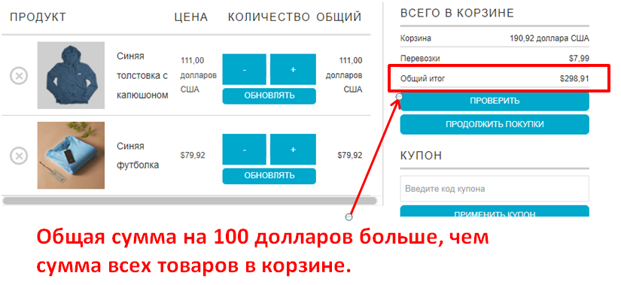

3 | Количество товара не может быть увеличено больше 2. |  | 2. Добавить товары в корзину 3. Нажать ссылку «Просмотреть корзину» в верхней части страницы 4. Установить количество товара на 3 или более 5. Нажать "UPDATE" ниже. | Количество товара может быть увеличено после 2 | При нажатии на кнопку обновления количество товара снова становится равным 2. | Major |  | 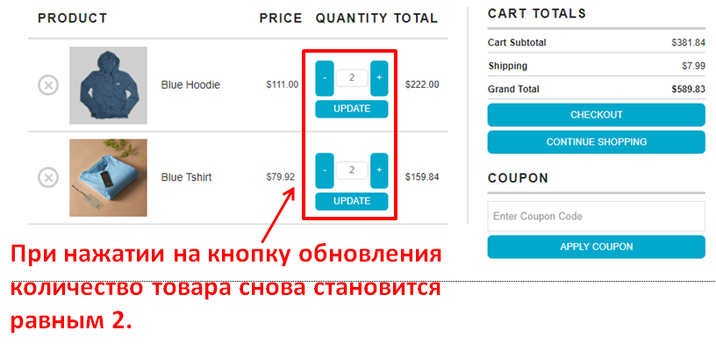

4 | При переводе страницы на другой язык становится невозможным выбрать количество товара |  | 2. Добавить товары в корзину 3. Нажать ссылку «Просмотреть корзину» в верхней части страницы 4. Установить количество продуктов на 3 или более | Возможность выбрать количество товара | Нет возможности выбрать количество товара | Major |  | 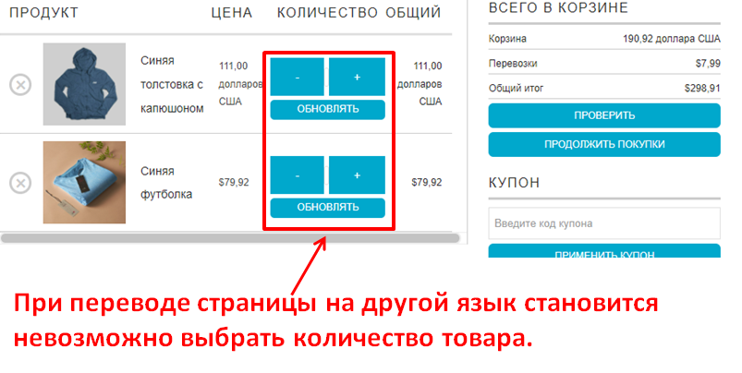

4 bug-report
 | Версия Google Chrome | Версия 115.0.5790.110 (Официальная сборка), (64 бит)

Полное описание
ID | Краткое описание | Предусловие | Шаги | Ожидаемый результат | Фактический результат | Важность/ Severity | Приоритет/ Priority | Дефект
Страница "Входа"
1 | Заголовок поля пароля смещен. | 1. Открыть сайт URL: https://academybugs.com | 2. Выбрать товар из каталога 3. Прокрутить вниз до нижней части правого бокового меню 4. Нажать «Войти», не заполняя форму, чтобы открыть страницу входа. | Заголовок поля пароля выровнен так же, как поле выше | Заголовок поля пароля не выровнен, как поле выше | Trivial |  | 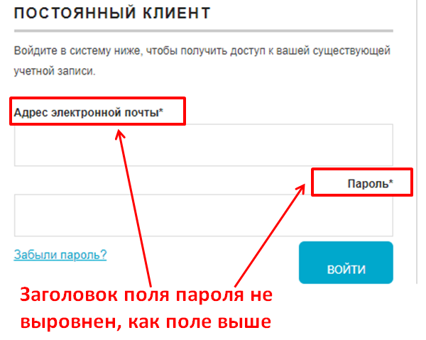

2 | Надпись кнопки «Войти» смещена по вертикали. |  | 2. Выбрать товар из каталога 3. Прокрутить вниз до нижней части правого бокового меню 4. Ввести любой логин и пароль, которые не зарегистрированы 5. Нажать «Войти». | Надпись кнопки «Войти» расположена по центру | Надпись кнопки «Войти» смещена по вертикали. | Trivial |  | 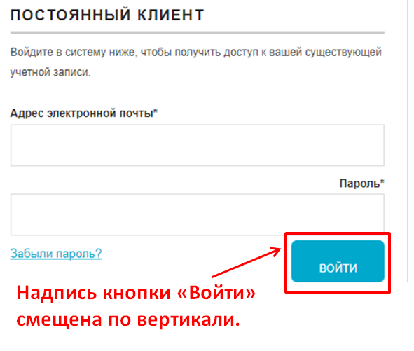

3 | в английской версии сайта, текст в разделе «New User» не на английском языке. |  | 2. Выбрать товар из каталога 3. Прокрутить вниз до нижней части правого бокового меню 4. Нажать «Войти», не заполняя форму, чтобы открыть страницу входа. | Текст в разделе «New User» на английском языке. | Текст в разделе «New User» на другом языке. | Trivial |  | 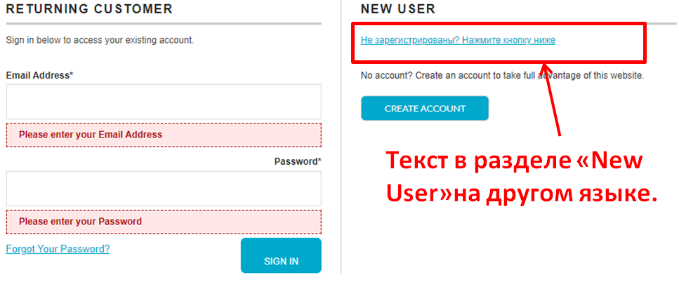

4 | Раздел «Платежный адрес» загружается бесконечно |  | 2. Выбрать товар из каталога 3. Прокрутить вниз до нижней части правого бокового меню 4. Нажать «Войти», не заполняя форму, чтобы открыть страницу входа. 4. Произвести регистрацию нового пользователя 5. Нажать «Регистрация». | В разделе «Платежный адрес» отображается соответствующая информация. | Раздел «Платежный адрес» загружается бесконечно | Medium |  | 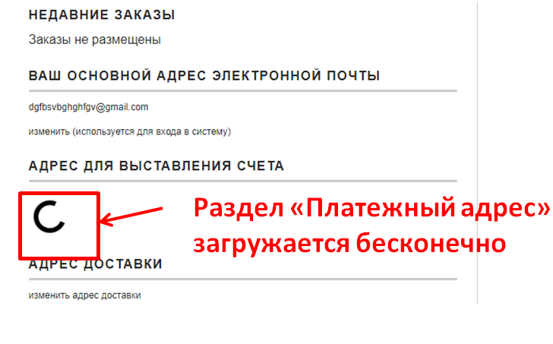

5 | Страница перестает отвечать на запросы при нажатии кнопки «Восстановить пароль». |  | 2. Выбрать товар из каталога 3. Прокрутить вниз до раздела «Изменить пароль» в правом боковом меню. 4. В окне "Постоянный клиент" нажать "Забыли пароль?". 5. Ввести почту и нажать кнопку "Получить пароль" | Пароль отправлен на введенный адрес электронной почты | Страница перестает отвечать на запросы при нажатии на «Восстановить пароль», и электронное письмо не отправляется | Critical |  | 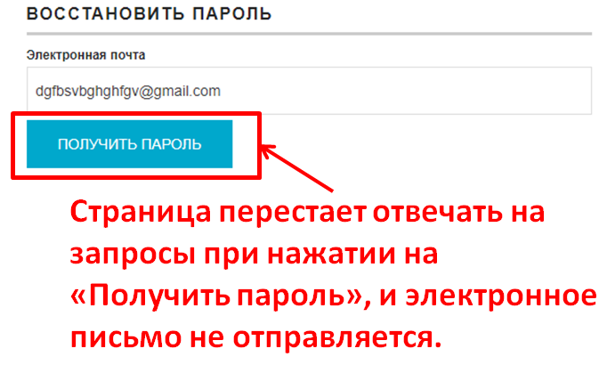

6

7

8

